практ 1
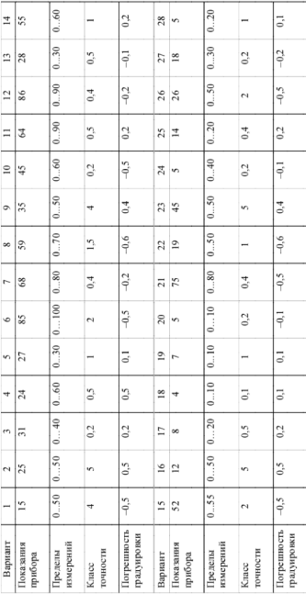
 |  | Вариант 9

 |  | Решение:
 |  | delta = | 2
 |  | x1= | 33
 |  | x2= | 37

 |  | X1 = | 33.4
 |  | X2 = | 37.4

 |  | Ответ:
 |  | X1 <= X <= X2
 |  | 33,4 <= X <= 37,4

показание прибора | 35
пределы измерений | 50
класс точности | 4
погрешность градуировки | 0.4

прак 2
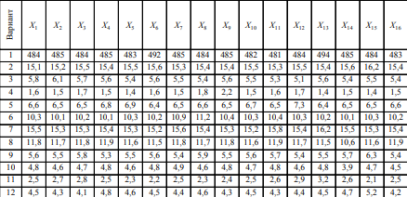
 |  |  | x1 | x2 | x3 | x4 | x5 | x6 | x7 | x8 | x9 | x10 | x11 | x12 | x13 | x14 | x15 | x16
 |  |  | 5.6 | 5.5 | 5.8 | 5.3 | 5.5 | 5.6 | 5.4 | 5.9 | 5.5 | 5.6 | 5.7 | 5.4 | 5.5 | 5.7 | 6.3 | 5.4

 |  |  |  | Решение: |  |  |  | по возрастанию
 |  |  |  | X= | 5.60625 |  |  | 5.3
 |  |  |  | Sx= | 0.24349880219 |  |  | 5.3
 |  |  |  | Кд= | 0.4 |  |  | 5.4
 |  |  |  | Delta= | 0.024349880219 |  |  | 5.5
 |  |  |  | Ответ: |  |  |  | 5.6
 |  |  |  | 5,60625+-0,02435 |  |  |  | 5.7
 |  |  |  |  |  |  |  | 5.8
 | (xi-X)^2 |  |  |  |  |  |  | 5.9
x1 | 3.90625E-05 | Сумма | 0.889375 |  |  |  |  | 6.3
x2 | 0.0112890625
x3 | 0.0375390625
x4 | 0.0937890625
x5 | 0.0112890625
x6 | 3.90625E-05
x7 | 0.0425390625
x8 | 0.0862890625
x9 | 0.0112890625
x10 | 3.90625E-05
x11 | 0.0087890625
x12 | 0.0425390625
x13 | 0.0112890625
x14 | 0.0087890625
x15 | 0.4812890625
x16 | 0.0425390625

